10の2
別紙第10号の2書式
 |  |  |  |  |  |  |  | 第 |  | 号
 |  |  |  |  |  |  | 令和 | 年 | 月 | 日

 | 財務大臣 殿

 |  |  |  |  | (地方公共団体名）

 |  |  |  |  | (代表者の職 氏名）

 | 財政融資資金地方長期資金等借入金利設定 |  |  |  |  |  | （変更） | 申込書

 | 財政融資資金の借入れに際しては、下記条件により借り入れることを申し込みます。

 |  |  |  |  |  | 記

 | 借入金の金利方式の選択 |  | 付表より事業名毎に金利方式を選択
 | 適 用 開 始 年 度 |  | 令和 | 年度以降に貸付予定額の決定を受けた資金の借入れから適用

備考 |  | １ 用紙の大きさは日本産業規格Ａ列４とする。
 |  | ２ 本申込書は、地方公共団体毎に提出するものとする。
 |  | ３ 金利設定を新規に申し込んだ翌年度以降は、金利方式に変更が生じない限り提出を要しない。
 |  | ４ 本申込書の提出に際しては、表題を新規申込み又は変更申込みに応じ、修正すること。

備考 金利方式の選択に当たっては、借入れを予定していない場合であっても、全事業について選択すること。ただし、都道府県における辺地対策事業のように、明らかに実施しない事業については、金利選択欄に「該当なし」と記入すること。
備考 金利方式の選択に当たっては、借入れを予定していない場合であっても、全事業について選択すること。ただし、都道府県における辺地対策事業のように、明らかに実施しない事業については、金利選択欄に「該当なし」と記入すること。

10の2付表（選択シート）
選択シート

プルダウンより選択した金利が「提出シート」に反映されます。
また、プルダウンに表示されない金利は選択できません。
事業毎の金利選択

事 業 名 | 金利方式 ↓（プルダウンにて選択）↓ | 最長償還期限 （固定） | 最長償還期限 （利率見直し）

Ⅰ 一般会計債
１ 公共事業等 |  | 25 | 25
２ 防災・減災・国土強靭化緊急対策事業 |  | 25 | 25
３ 公営住宅建設事業 |  | 30 | 30 | ※１ |  | 該当なし
４ 災害復旧事業 |  | 40 | 40 | ※２ |  | 固定金利方式
５ 学校教育施設等 |  | 25 | 25 |  | 5 | ５年毎金利見直し方式
６ 社会福祉施設 |  | 25 | 25 |  | 10 | １０年毎金利見直し方式
７ 一般廃棄物処理 |  | 30 | 30 |  | 15 | １５年毎金利見直し方式
８ 一般補助施設等 |  | 25 | 25 |  | 20 | ２０年後金利見直し方式
(うち、特別転貸債 （下段に転貸先を記入し選択）) |  |  |  |  | 30 | ３０年後金利見直し方式
外貿埠頭会社等転貸分 |  | 20 | 20
港湾運営会社転貸分 |  | 20 | 20
指定都市高速道路会社転貸分 |  | 20 | 20 |  |  | 外貿埠頭会社等転貸分 | 20 | 20
空港周辺支援整備機構転貸分 |  | 10 | 10 |  |  | 港湾運営会社転貸分 | 20 | 20
奄美群島振興開発基金転貸分 |  | 10 | 10 |  |  | 指定都市高速道路会社転貸分 | 20 | 20
９ 防災対策 |  | 30 | 30 |  |  | 空港周辺支援整備機構転貸分 | 10 | 10
10 公共施設等適正管理 |  | 30 | 30 |  |  | 奄美群島振興開発基金転貸分 | 10 | 10
11 緊急自然災害防止対策 |  | 30 | 30
12 辺地対策 |  | 10 | 30
13 過疎対策 |  | 30 | 30 | ※３
Ⅱ 公営企業債
１ 水道事業（上水道事業） |  | 40 | 40
２ 水道事業（簡易水道事業） |  | 40 | 40
３ 交通事業（都市高速鉄道事業） |  | 40 | 40
４ 交通事業（一般交通事業） |  | 20 | 30
５ 港湾整備事業 |  | 40 | 40
６ 病院事業 |  | 30 | 30
７ 下水道事業 |  | 40 | 40
Ⅲ 臨時財政対策債 |  | - | 20
Ⅳ 再生振替特例債 |  | 30 | 30
※１ 東日本大震災分、平成28年熊本地震、平成30年7月豪雨、令和元年台風19号及び令和2年7月豪雨に係る公営住宅建設事業
（激甚災害に対処するための特別の財政援助等に関する法律第22条第1項の対象となった罹災者公営住宅建設等事業）の
償還期限は30年としていることから、最長で30年となる場合がある。
※２ 災害復旧事業のうち火災復旧事業については、建設される施設（事業）により分類された償還期限が適用されるこ
とから、最長で40年となる場合がある。
※３ 過疎対策事業のうち、公共施設マネジメント特別分として同意等される事業は、①診療施設のうち病院、診療所及び
職員宿舎、②下水道施設、④簡易水道施設及び簡易水道施設であった水道施設、又は⑤一般廃棄物処理施設については
30(5)年、③義務教育諸学校及び高等学校施設については25(3)年とすることから、最長で30年となる場合がある。
（過疎対策事業の固定金利方式は原則12年）

【注意】
１．金利方式の選択について
① 臨時財政対策債については、利率見直し方式（5年毎・10年毎に限る。）のみに限ります。
② １回目の利率見直しまでの期間が固定金利の最長償還期限よりも長い利率見直し方式を選択するこ とはできません。例えば、辺地対策事業及び過疎対策事業については15年毎・20年後・30年後の利率 見直し方式を選択することはできません。（個別の貸付けにおいて、実際の償還期限が事業毎に選択 した１回目の利率見直しまでの期間より短い場合には、利率の見直しは行われません。）

２．その他
① 新規設定の場合、借入れを予定していない場合であっても全事業について選択します。ただし、都 道府県における辺地対策事業のように、明らかに実施しない事業については「該当なし」を選択して ください。
② 東日本大震災復興特別会計予算に係る国庫支出金を受けて事業を実施する場合に発行する一般補助 施設整備等事業については、建設される施設（事業）により分類された償還期限が適用されます。

10の2付表（提出シート）
提出シート

付表
「選択シート」でプルダウン選択した金利が自動的に入力されますので、直接の入力は不要です。
 | 事業毎の金利選択一覧

 | 事 業 名 | 借入金の金利方式の選択
 |  | 固定金利方式 | 利率見直し方式
 |  |  | ５年毎 | １０年毎 | １５年毎 | ２０年後 | ３０年後
 | Ⅰ 一般会計債
 | １ 公共事業等
 | ２ 防災・減災・国土強靭化緊急対策事業
 | ３ 公営住宅建設事業
 | ４ 災害復旧事業
 | ５ 学校教育施設等
 | ６ 社会福祉施設
 | ７ 一般廃棄物処理
 | ８ 一般補助施設等
 | (うち、特別転貸債 （下段に転貸先を記入し選択）)
 | 外貿埠頭会社等転貸分
 | 港湾運営会社転貸分
 | 指定都市高速道路会社転貸分
 | 空港周辺支援整備機構転貸分
 | 奄美群島振興開発基金転貸分
 | ９ 防災対策
 | 10 公共施設等適正管理
 | 11 緊急自然災害防止対策
 | 12 辺地対策
 | 13 過疎対策
 | Ⅱ 公営企業債
 | １ 水道事業（上水道事業）
 | ２ 水道事業（簡易水道事業）
 | ３ 交通事業（都市高速鉄道事業）
 | ４ 交通事業（一般交通事業）
 | ５ 港湾整備事業
 | ６ 病院事業
 | ７ 下水道事業
 | Ⅲ 臨時財政対策債
 | Ⅳ 再生振替特例債
備考
1 金利方式の選択に当たっては、借入れを予定していない場合であっても、全事業について選択すること。
ただし、都道府県における辺地対策事業のように、明らかに実施しない事業については、金利選択欄に
「該当なし」と記入すること。
2 「借入金の金利方式の選択」欄中、「固定金利方式」及び「利率見直し方式」は、次の金利方式をいう。
① 固定金利方式 貸付けの約定期間中、貸付金利が一定である貸付け（別紙第17号書式（甲）が用いら
れる貸付け）に係る金利方式
② 利率見直し方式 貸付けの約定期間中、貸付金利を見直すことが予定されている貸付け（別紙第17号
書式（乙）が用いられる貸付け）に係る金利方式
3 「借入金の金利方式の選択」欄は、地方公共団体が希望する金利方式に○印を記入すること。
4 東日本大震災復興特別会計予算に係る国庫支出金を受けて事業を実施する場合に発行する一般補助施設
整備等事業債の金利方式は、建設される施設を本表により分類した場合に属することとなる事業の金利方
式とする。

15（例）
■提出期限：同意等の翌年度の4月中旬（別途通知）
（再延長：当初承認貸付期日の20営業日前）
別紙第15号書式
 |  |  |  |  |  |  | ○○第○○○号
 |  |  |  |  |  |  | 令和○年○月○日
 | 財 務 大 臣 殿

 |  |  |  | （地方公共団体名） |  | ○ ○ 町

 |  |  |  | （代表者の職氏名） |  | ○○町長 ○ ○ ○ ○

 |  |  | 財政融資資金地方長期資金等貸付期日延長承認申請書

 |  | 下記のとおり、貸付期日を延長願いたく申請します。
財政融資資金貸付予定額（変更）通知書記載の地方債計画上の事業区分を記入し、
事業名を（）書で併記する。負担金事業の場合はその旨記入する。
２事業以上ある場合は連記
 |  |  |  |  | 記
・事業費を全額繰越した場合、貸付予定額全額を記入
・5月までに一部を部分払で借り入れている又は借り入れる予定の場合、貸付予定額から
既借入額（予定含む）を差し引いた金額を記入
・不用額報告書が既に提出されている場合は、貸付予定額から不用額を差し引いた残りの金額を記入
延長後の借入希望日（統一貸付日）とする。ただし、完成(見込)年月日から２か月程度以内とする。
※本欄に記載の期限前であっても、事業が完成した時点で貸付を受けることができる。
事業名 |  |  | 一般廃棄物処理事業 | 過疎対策（その他）
 |  |  | （ごみ処理施設）
借入予定額 |  |  | １０２, ９００千円
貸付期限 |  |  | 令和○年9月○日
年月日などが未定の場合も「●月上旬」のように見込みで記入（空欄不可）
※負担金事業においては、工事契約・着工年月日は "－"と記入
工事契約年月日 |  |  | 令和○年6月23日
過疎対策事業のように１件で２以上の事業がある場合は最初に着手した事業の年月日を、
継続事業については、延長部分のみの着手年月日ではなく当該年度分の着手年月日を記入
着工（見込）年月日 |  |  | 令和○年6月24日
竣工検査日等を記入
繰越明許費計算書（抜粋）を添付する（議長等の奥書証明は不要）
完成（見込）年月日 |  |  | 令和○年8月31日 | 平成30年3月下旬
・年度内に事業が完成しない理由等を具体的に記入
・書ききれない場合は「別紙のとおり」として別紙に記入の上、添付しても差し支えない。
予算措置状況 |  |  | 別紙のとおり | 別紙のとおり
貸付期日延長の理由 |  |  | 国の補正予算（第○号）の成立に伴い、当初令和○年度に計画していた事業を前倒しで実施するが、○○により年度内に契約が完了しなかったため | 施設の性質上、周辺環境への影響調査等に期間を要し、また、工法の変更、湧水対策等に多くの日数を費やしたため。
●理由の説明不足の例と具体的な記載例 ポイントは【なぜ年度内に完成できなかった】か？
「工事が完了しないため」 「予算繰越のため」
⇒〇「周辺地域への説明に時間を要し工期を延長したため」「資材不足により納期に○か月要するため」など
「国の補正予算に係る事業であるため」 （国の補正予算だから即ち年度内完成不可、では不十分）
⇒〇「国の補正予算（第○号）の成立に伴い、当初令和○年度に計画していた事業を前倒しで実施するが、
○○により契約等が完了していないため」など
「負担金事業のため」
⇒〇「道営の負担金事業であるが、負担金額の確定が令和○年度末となる予定であるため」など

備考 | １ 用紙の大きさは、日本産業規格A列４とする。
 | ２ 「予算措置状況」の欄に記載できない場合には、「別紙のとおり」として別紙に記入のうえ添付しても差し支えない。

延長額の考え方
 | 【延長額の考え方】
事例 | 事業費を全額繰越 | 5月までに一部を部分払借入れ | 延長申請時までに不用額処理
延長額 | 貸付予定額全額 | 貸付予定額から既借入額 （予定含む）を差し引いた金額 | 不用額を除いた金額
イメージ図 | 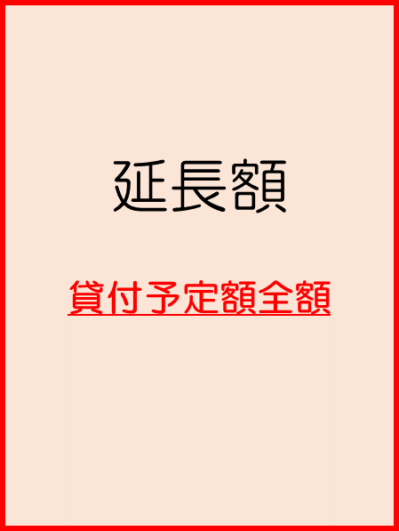 | 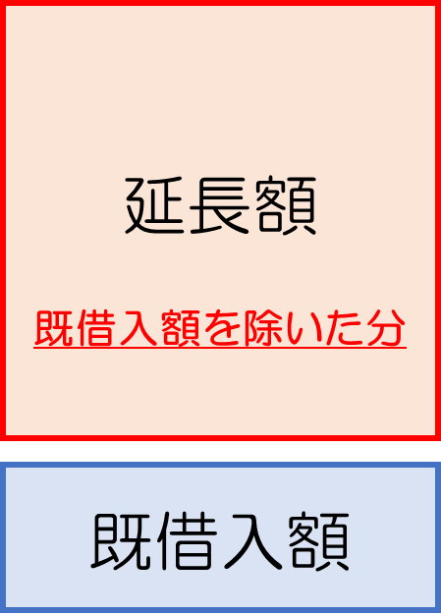 | 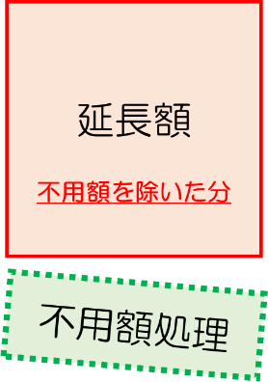

様式5（例）
■提出期限
事業完成遅延理由書：借入希望日（統一貸付日）の20営業日前
（借入申込書に添付して提出）
※借入可能な統一貸付日は同意年度の翌年度末まで
事業完成報告書 ：事業完成後、借入申込時に提出した理由書に事業完
成日等を追記の上、速やかに提出
 | 様式5

 |  |  |  |  | 令和○年○月○日

 |  | 財 務 局 長 殿
 |  |  |  | 〇〇町

 |  |  |  | 〇〇町長 〇〇〇〇

事業完成遅延理由書 兼 事業完成報告書

 | １. 事業完成遅延理由書
 | 下記の理由により事業完成が遅延していますが、完成させる意思はありますので、完成見込での貸付けをお願いいたします。
 |  | 下記の理由により事業完成が遅延していますが、完成させる意思はありますので、完成見込での貸付けをお願いいたします。

借入申込書の用途名・金額と一致
完成遅延期間は予算計上された翌々年度末までが最長
 | 事業名 |  | 過疎対策（その他）２（完）
 | 借入予定額 |  | ¥42,900,000
 | 事業契約年月日 |  | 2025-04-01
 | 完成見込年月日 |  | 2027-06-30
・事故繰越となった理由等を具体的に記入
・書ききれない場合は「別紙のとおり」として別紙に記入の上、添付しても差し支えない。
 | 事 業 完 成 遅 延 の 理 由 |  | 資材価格高騰による影響に伴い、工事受注者における資材の調達が難航し想定以上の期間を要したことにより、工期の延長をせざるを得ず、年度内に事業を完成することが困難となったため。

事業完成後、追記して提出

 | ２. 事業完成報告書 |  |  | 報告日：令和△年△月△日
 | 下記のとおり事業が完成したので、報告いたします。

借用証書に記載された番号を記入
 |  | 下記のとおり、事業が完成したので報告いたします。
 |  | また、起債額に過充当が発生していないことも併せて報告いたします。

事業完成日を記入
（完成日の考え方参照）
 | 借用証書記番号 |  | 07304
 | 事業完成日 |  | 2027-06-27

36の2（例）
償還年次表の上方にある貸付先コードを全角数字で記入
※コード新設の場合記入不要
別紙第３６号の２書式
 |  |  |  |  |  |  |  |  |  |  |  |  |  |  | 〇〇〇 | 第 | 〇〇 |  |  | 号
 |  |  |  |  |  |  |  |  |  |  |  |  |  | 令和 | 〇 | 年 | 〇 | 月 | 〇 | 日
 | 財 務 大 臣 殿
 |  |  |  |  |  |  |  |  | （貸付先コード） |  |  |  | ０００６５

 |  |  |  |  |  |  |  |  | （地方公共団体名） |  |  |  | 〇〇市

 |  |  |  |  |  |  |  |  | （代表者の職 氏名） |  |  |  | 〇〇市長 〇〇 〇〇

 | 振 込 口 座 異 動 通 知 書

振込口座が異動した年月日を記入する。
（異動日から取り扱う）
 |  |  | 財政融資資金の振込口座を下記のとおり登録します。

 | 記

 | １ | 異動年月日 |  |  | 令和〇 |  | 年 | ４ | 月 | １ |  | 日
金融機関コード・店舗コードを預金通帳等で確認し、半角数字で記入する。不明な場合は各金融機関へ問い合わせる。
 | ２ | 振込口座

 |  | （１）異動後 振込口座
 |  |  |  | ①金融機関名 |  | 〇〇銀行
口座番号を半角数字で記入
（０を省略しない）
 |  |  |  | ②金融機関コード |  |  | 1234

 |  |  |  | ③店舗名（コード） |  |  | 〇〇支店 |  |  |  |  |  |  |  |  | ( | 005 |  |  | )

預貯金種別を右記のコードから選択
 |  |  |  | ④口座番号 |  | 0012345

 |  |  |  | ⑤預貯金種別 |  | 1 | （ | 普通預金 |  |  | ） | （１：普通預金 ２：当座預金 ６：別段預金）
口座名義を全角で記入（文字間のスペースは有効）
※第1・第2水準の漢字以外の文字は使用できない。
 |  |  |  | ⑥口座名義（漢字） |  |  | 〇〇市会計管理者

 |  |  |  | ⑦口座名義（カナ） |  |  | マルマルシカイケイカンリシヤ
口座名義のカナを全角で記入する。濁点「゛」または半濁点「゜」は１マスに記入する。促音・拗音（カナ小文字）は設定できないため、大文字のカナを記入する。
既に振込口座の登録がある場合にのみ記入
※記入方法は上記と同様
※コード新設の場合記入不要
 |  | （２）異動前 振込口座
 |  |  |  | ①金融機関名 |  | 〇〇銀行

 |  |  |  | ②金融機関コード |  |  | 1234

 |  |  |  | ③店舗名（コード） |  |  | 〇〇支店 |  |  |  |  |  |  |  |  | ( | 005 |  |  | )

 |  |  |  | ④口座番号 |  | 0012345

 |  |  |  | ⑤預貯金種別 |  | 1 | （ | 普通預金 |  |  | ） | （１：普通預金 ２：当座預金 ６：別段預金）

 |  |  |  | ⑥口座名義（漢字） |  |  | 〇〇市会計管理者 〇田 〇郎

 |  |  |  | ⑦口座名義（カナ） |  |  | マルマルシカイケイカンリシヤ マルダ マルロウ

口座異動の理由を記入
 | ３ | 口座異動の理由
 |  |  | 人事異動に伴い会計管理者が変更となったが、事務手続削減のため会計管理者の個人名を登録データから削除するもの。
 | ４ | 口座を確認できる書類等
備考欄を参考にして、団体の口座であることを確認（証明）できる書類名を記入し、当通知書に添えて提出
（例）口座名義(漢字・カナ)が記載されている通帳見開きページ写
 |  |  | 預貯金通帳の写し

 | 備 考
 |  | １ |  | 用紙の大きさは、日本産業規格Ａ列４とする。
 |  | ２ |  | 「４ 口座を確認できる書類等」は、金融機関の残高証明書又はこれに代わる証明書、預貯金通帳等の
 |  |  | 写し、地方公共団体の会計管理者が証明する書類のいずれかを提出すること。

